商品登録書
【商 品 登 録 書】

 | 区分 |  |  | 1 |  | 新規 |  |  |  |  |  |  |  |  |  |  |  |  |  |  |  |  | 提出者 |  |  | 松本 光 |  |  |  |  | 提出日 |  |  | 2016-05-01

 | JAN |  |  |  |  |  |  | メーカー名 |  |  |  |  | 商品名1 |  |  |  |  |  |  |  |  |  | 商品名2 |  |  |  |  |  |  |  | フレーバー |  | 容量 |  |  | 希望小売価格
 | 4961989104546 |  |  |  |  |  |  | pdc |  |  |  |  | ピュアナチュラル |  |  |  |  |  |  |  |  |  | スピードホワイトゲル |  |  |  |  |  |  |  | - |  | 100g |  |  | ¥1,500

 | 商品画像 |  |  |  |  |  |  |  |  |  |  |  |  |  | 大分類CD |  |  |  | 大分類名 |  |  |  |  |  | 棚割CD |  |  | 棚割名 |  |  |  | 中分類CD |  |  | 中分類名
 | 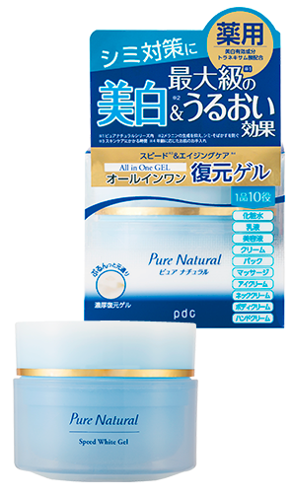 基本画像1枚 |  |  |  |  |  |  |  |  |  |  |  |  |  | 04 |  |  |  | 基礎化粧品 |  |  |  |  |  | 01 |  |  | 基礎化粧 |  |  |  | 040105 |  |  | オールインワン

 |  |  |  |  |  |  |  |  |  |  |  |  |  |  | 確定商品CD |  |  |  |  |  |  |  |  |  | 040105 |  |  |  |  |  |  | 0018

 |  |  |  |  |  |  |  |  |  |  |  |  |  |  | 催事CD |  |  |  | クーポンCD |  |  |  |  |  |  |  |  |  | TOPICS CD |  |  |  | 中分類ランキングCD
 |  |  |  |  |  |  |  |  |  |  |  |  |  |  | - |  |  |  | - |  |  |  |  |  |  |  |  |  | - |  |  |  | -

 |  |  |  |  |  |  |  |  |  |  |  |  |  |  | 商品特徴
 |  |  |  |  |  |  |  |  |  |  |  |  |  |  | ①なんと1品10役！どこまでも頼れるオールインワンゲル。 忙しい朝も、お手入れが面倒な夜も、これ1つで簡単エイジングケア。 ②美白有効成分トラネキサム酸配合で手軽に本格美白ケア！ シミやそばかすのもと（メラニン）を作る信号を、トラネキサム酸が初期の段階でブロック！メラニンの生成を抑えることで新しいシミができるのを防ぎ、透明感あふれる肌へ導きます。 ③うるおいのミルフィーユ構造 3種類のコラーゲンと3種類のヒアルロン酸がうるおいのミルフィーユ構造を形成し、内側（角層）からうるおう、ハリツヤ肌に導きます。

 | 使用方法
 | 洗顔の後、指で適量（パール1~2粒大）をとり、お肌にやさしくなじませてください。 全身や気になる部分にご使用いただく場合は、入浴後は清潔なお肌にご使用ください。特に乾燥が気になる場合には、たっぷりととっていただきマッサージやパックとしてご使用いただくことをおすすめします。

 | 追加テキスト

 | 購入可能DS |  |  |  |  |  |  |  |  |  | 購入可能EC |  |  |  |  |  |  |  |  |  | お勧めシーズン |  |  |  | 関連リンク商品JAN
 | 1001 | 1002 | 1003 | 1004 | 1005 | 1006 | 1007 | 1008 | 1009 | 1010 | 5001 | 5002 | 5003 | 5004 | 5005 | 5006 | 5007 | 5008 | 5009 | 5010 | SP | SM | A | W | 商品1 |  |  |  |  | 商品2 |  |  |  |  | 商品3
 | - | - | - | - | - | - | - | - | - | - | - | - | - | - | - | - | - | - | - | - | 1 | 1 | 1 | 1 | - |  |  |  |  | - |  |  |  |  | -

 | 写真1 |  | 写真2 |  | 写真3 |  | 写真4 |  |  | 登録日 |  |  |  |  |  |  |  |  | 掲載開始日 |  |  |  |  |  |  |  | 修正日 |  |  |  |  |  | 掲載終了日
 | 1 |  | - |  | - |  | - |  |  | 2016-05-01 |  |  |  |  |  |  |  |  | 即日 |  |  |  |  |  |  |  | - |  |  |  |  |  | -

